상품제안서
무지 삼형제 에코백 | 상품코드: S23973

 |  |  |  |  |  |  | 02-713-8555 | www.synergygift.co.kr
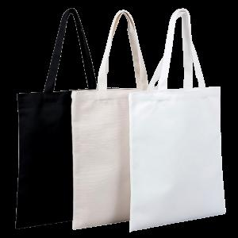 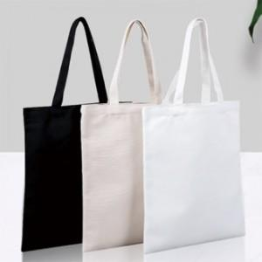

【상세/제작정보】 | <p><span style="font-size: 14pt;">※ 운임비 별도 발생 됩니다.</span></p>

【인쇄/포장옵션】 | 실크 / OPP(비닐)

【공급단가】 | 수량 | 200~ | 500~ | 1,000~ | 5,000~ | 10,000~
*VAT별도 | 블랙 | 1,370원 | 1,290원 | 1,250원 | 1,180원 | 1,160원
 | 흰색 | 1,370원 | 1,290원 | 1,250원 | 1,180원 | 1,160원
 | 미색 | 1,370원 | 1,290원 | 1,250원 | 1,180원 | 1,160원

【상품 URL】 | https://www.synergygift.co.kr:443/src/goods_detail.php?gdno=23973

